0. Tiedot
Energiapalvelumalli alueille (ENPA) -hanke: Energiapalvelun hankkijan materiaalit
 | Tämä Excel-aineisto kokoaa yhteen ENPA-hankkeessa tuotetut materiaalit, jotka tukevat eri sidosryhmiä (mm. kunnat, yksityiset kiinteistönomistajat, rakennuttajat) alueellisen energiapalvelun toteutuksessa. Aineisto sisältää osuuksia, jotka sijoittuvat alueellisen energiapalvelun toteutusprosessin eri vaiheille, aina kaavoituksesta itse ratkaisun vastuurajojen määrittelyyn. Tämän Excel-aineiston eri välilehdet on kuvattu tarkemmin alla. Aineisto on osa hankkeen käsikirjakokonaisuutta. Mikäli haluat tietää lisää alueellisen energiapalvelun toteutuksesta, voit tutustua hankkeen käsikirjaan täällä: https://hevinnovations.fi/enpa-kasikirja/.
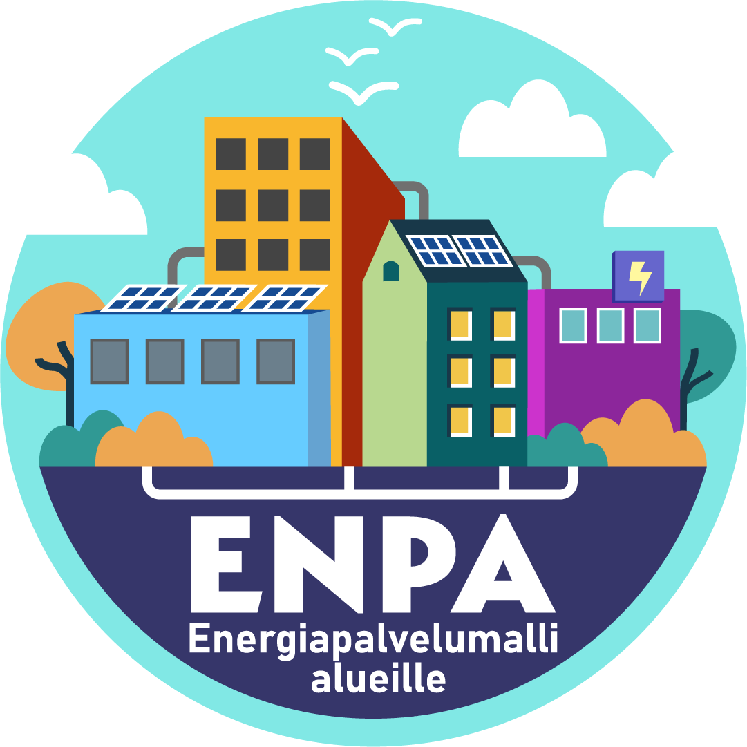
Excel-aineiston välilehti |  | Kohderyhmä | Selite
1. Kaavoittajan tarkastuslista |  | Kuntien kaavoituksesta vastaavat | Kaavoittajan tarkastulistaa hyödyntämällä kunnan kaavoitus voi helposti saada karkean arvion tarkastelemansa kaava-alueen potentiaalista alueellisen energiapalvelun jatkoselvittämisen kannalta. Tarkastuslistassa on kolme osaa: 1. Tarkasteltavan korttelin kannattavuuden analyysi 2. Vaatimukset alue-energiajärjestelmän toteutukselle 3. Kannattavuutta parantavat tekijät Tarkastuslistaa käytetään seuraavasti: 1. Merkitse soluun B4 tarkasteltavan korttelin kannattavuus, perustuen solun yläpuolella olevaan taulukkoon 2. Merkitse soluihin C9 - C12, täyttyvätkö alue-energiajärjestelmän vaatimukset 3. Merkitse soluihin C15 - C19, täyttyvätkö kannattavuutta parantavat tekijät 4. Työkalu antaa solussa B26 karkean arvion (Kyllä/Ei), kannattaako alueellisen energiapalvelun tarkastelua kyseisen korttelin osalta jatkaa
2. Tontinluovutushuoneentaulu |  | Kuntien tontinluovutuksesta vastaavat | Tontinluovutuksen huoneentaulu on jaettu kolmeen osaan: 1. Ennen tontinluovutusta tarkasteltavat asiat 2. Tontinluovutuksessa tarkasteltavat asiat 3. Tontinluovutuksen jälkeen tarkasteltavat asiat Kolumnissa A on nostettu esille tarkasteltava teema, ja kolumnissa B kerrottu tarkemmin huomioitavista nostoista teemaa ja prosessin vaihetta koskien. Huoneentaulusta saa hyödyntää vapaasti eri osia, ja osassa teemoista onkin nostettu esille erilaisia vaihtoehtoisia menettelytapoja
3. MVP lähtötietotaulukko |  | Energiapalvelumallin potentiaalia korttelissa selvittävät tahot, esim. kunnat, rakennuttajat, maanomistajat | Markkinavuoropuhelun (MVP) lähtötietotaulukko vastaa taulukkoa, jota ENPA-hankkeen kumppanit hyödynsivät käymässään markkinavuoropuhelussa energiaa palveluna tarjoavien yritysten kanssa. Taulukkoa hyödynnettiin mm. kun yrityksiltä kysyttiin eri mallikortteleiden potentiaalista heidän näkökulmastaan, ja kun yrityksiltä pyydettiin indikatiivisia tarjouksia energian hankinnasta palveluna valikoiduille kortteleille. ENPA-hankkeen oppien perusteella taulukon sisältämät lähtötiedot, yhdistettynä kortteleiden asemapiirroksiin ja kuukausitason kulutustietoon, riittää laadukkaiden indikatiivisten tarjousten saantiin yrityksiltä. Mikäli lukija haluaa hyödyntää taulukkoa, täytetään korttelin lähtötiedot kolumnista B eteenpäin taulukon mukaisesti. Lisää kortteleita saa halutessaan lisätä taulukkoon kolumnista D eteenpäin.
4. Energiapalvelun tavoitteet |  | Energiapalvelun hankinnan toteuttava taho | Energiapalvelun tavoitteet -taulukkoa on hyvä hyödyntää kirkastamaan hankinnan tavoitteenasetanta jo ennen kilpailutusta. Tässä kohtaa päätettävät asiat vaikuttavat siihen, millainen ratkaisu toimii kohteeseen parhaiten. Taulukossa on myös tärkeimmät sopimukseen määriteltävät seikat, joista on hyvä olla vähintään tietoinen jo ennen kilpailutusta. Taulukossa on kolme täytettävää kolumnia: Kolumniin C täytetään Kyllä/Ei riippuen siitä, asetetaanko rivissä nimetty tavoite osana projektia. Kolumniin D täytetään tavoitetaso halutusti (esim. %-osuus, verkon lämpötilataso asteina). Kolumniin E täytetään lisätiedot tarvittaessa. Uusia energiapalvelun ominaisuuksia tai tavoitteita saa lisätä taulukkoon vapaasti.
5. Riskikartoitus |  | Energiapalvelun hankinnan toteuttava taho | Riskikartoitustaulukossa voi pohtia hankinnan riskejä sekä niihin varautumista valmiille pohjalle. Taulukko koostuu seuraavista osista: Riskit-kolumnissa on kuvattu energiapalvelun mahdolliset riskit teemoittain. Uusia rivejä saa lisätä vapaasti. Kuvaus-kolumniin kuvataan riski tarkemmalla tasolla. Todennäköisyys-kolumniin asetetaan riskin toteutumisen todennäköisyys asteikolla 1-4 soluissa L2-P6 sijaitsevan taulukon mukaisesti. Vaikutus-kolumniin asetetaan riskin mahdollinen vaikutus asteikolla 1-4 soluissa L2-P6 sijaitsevan taulukon mukaisesti. Lisätiedot vaikutuksesta -kolumniin kirjataan mahdolliset lisätiedot riskin toteutumisen vaikutuksesta Käsittelyn tarve -kolumniin kirjataan riskin käsittelyn tarve solujen M9-P9 mukaisesti. Käsittelyn tarve saadaan yhdistämällä annetut todennäköisyyden ja vaikutuksen arvot soluissa L2-P6 sijaitsevassa taulukossa, ja seuraamalla risteyksessä olevan solun väriä. Esimerkiksi todennäköisyydellä 1 ja vaikutuksella 3 saadaan käsittelyn tarpeeksi keltainen (Riskiä seurattava, toimenpiteitä ei välttämättä tarvita. Riskinhallintatoimi-kolumniin kirjataan mahdolliset riskinhallintatoimet riskin vaikutuksiin vastaamiseksi.
6. Suunnittelun vastuurajat |  | Energiapalvelun hankinnan toteuttava taho ja energiapalvelun toimittaja | Suunnittelu- ja urakkavastuurajoista tulee sopia tarkkaan palvelun toimittajan kanssa, joten näihin on hyvä tutustua jo ennen kilpailutusta. Taulukkoihin voi kirjata ensimmäisen ehdotuksen neuvottelujen pohjaksi, jotta vastuurajoista keskustelu sujuu nopeammin. Molemmissa taulukoissa on kolme täytettävää kolumnia: Asiakas-kolumniin kirjataan ruksi, mikäli rivin toimenpide kuuluu asiakkaan vastuulle. Palveluntuottaja-kolumniin kirjataan ruksi, mikäli rivin toimenpide kuuluu palveluntuottajan vastuulle. Lisätiedot/täsmennykset -kolumniin kirjataan mahdolliset lisätiedot ja täsmennykset vastuista.
7. Urakkavastuurajat |  | Energiapalvelun hankinnan toteuttava taho ja energiapalvelun toimittaja

Energiapalvelumalli alueille (ENPA) -hankkeessa kehitetään yrityslähtöinen energiapalvelumalli, joka tukee vähähiilisen ja energiaomavaraisen korttelitason alueellisten energiapalveluratkaisujen suunnittelua ja toteutusta. Hankkeen toteuttavat Helsingin, Espoon ja Vantaan kaupungit sekä Metropolia Ammattikorkeakoulu 1.11.2023–31.10.2026. ENPA-hanke on Euroopan Unionin osarahoittama ja osa HEVinnovations-ohjelman hankeportfoliota.

